상품제안서
대용량 6600mAh 손난로배터리 손난로보조배터리 충전식손난로 휴대용손난로 | 상품코드: F29700

 |  |  |  |  |  |  | 02-412-0044 | www.easy1.co.kr
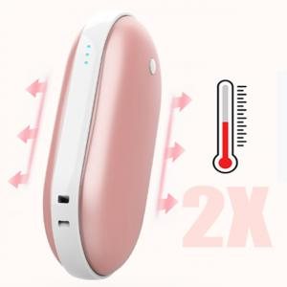

【상세/제작정보】 | 인쇄및 포장비용 별도 문의.

【인쇄/포장옵션】 | / 포장불가능

【공급단가】 | 수량 | 50~ | 100~ | 500~ | 1,000~ | 2,000~
*VAT별도 | 단가 | 10,620원 | 10,450원 | 10,200원 | 9,940원 | 9,770원

【상품 URL】 | https://dev.easy1.co.kr:443/src/goods_detail.php?gdno=29700

